Sheet1
东莞市越东工艺品有限公司出货单

订货公司名称：越东义乌门店 |  |  |  |  |  |  |  |  | 订货日期：
联系电话： |  |  |  |  |  |  |  |  | 出货日期： | 2023.12.11
联系人：
序号 | 编号 | 图片 | 规格 | 名称 | 产品大类 | 产品小类 | 电镀&颜色 | 条码 | 数量 | 单位 | 单价 | 售价 | 金额 | 备注
1 | 688001 | 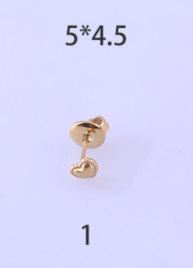 | 5*4.5 | 不锈钢耳环 | E | 1 | 14K金 |  | 96.5 | 对 | 2.5 | 4.5
 |  |  |  |  | E | 1 | 钢色 |  | 55 | 对 | 2 | 3.5
2 | 688002 | 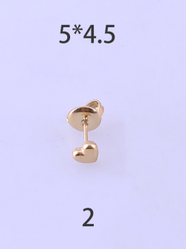 | 5*4.5 | 不锈钢耳环 | E | 1 | 14K金 |  | 110 | 对 | 2.5 | 4.5
 |  |  |  |  | E | 1 | 钢色 |  | 59 | 对 | 2 | 3.5
3 | 688003 | 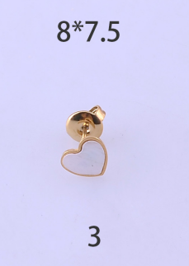 | 8*7.5 | 不锈钢耳环 | E | 1 | 14K金/白贝 |  | 95 | 对 | 3.5 | 5.5
 |  |  |  |  | E | 1 | 钢色/白贝 |  | 60 | 对 | 3 | 4.5
4 | 688004 | 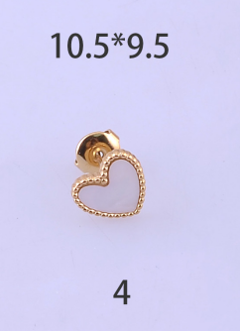 | 10.5*9.5 | 不锈钢耳环 | E | 1 | 14K金/白贝 |  | 99.5 | 对 | 3.5 | 6
 |  |  |  |  | E | 1 | 钢色/白贝 |  | 59.5 | 对 | 3 | 5

